Стойка(основная нагрузка)
 |  |  |  |  |  |  |  | - вписать данные
 |  |  |  |  |  |  |  | - полученные значения
 |  |  |  |  |  |  |  | - итоговые значения
Статический расчет светопрозрачной конструции витражной системы VIDNAL F50
(Вертикальная стойка с основной нагрузкой)
Объект: | Административное здание
Адрес: | г. Москва
Нормативное значение ветрового давления для |  |  |  | I ветрового района |  |  | w₀ = | 23 кгс/м²
(по карте 2 СП 20.13330.2016)
Верхняя точка витража находится на высоте |  |  |  | до 10 м

Тип местности - | В - городские территории, лесные массивы и др. местности равномерно покрытые препятствиями высотой более 10м;

Для расчета примем наиболее загруженную стойку с максимальной расчетной длиной и
наибольшей шириной нагрузки
Заполнение - | стеклопакет
Нагруженность стоек - |  | симметрично нагруженные

1. Выбор вертикального профиля (стойки)
1.1 Выбор вертикальной стойки по условию жесткости в зависимости от
ветровой нагрузки (предельное состояние второй группы)
Критерий расчета - обеспечение фактического прогиба конструкции меньше допустимого.
В качестве внешнего воздействия на контрукцию принимается нормативное значение ветровой нагрузки
по СП 20.13330.2016.
Схема загрузки стойки принята как для однопролетной балки с шарнирными опорами

Выбор стойки осуществляется из ограничения на минимально допустимый момент инерции Jx

где tc = | 120 | см | ширина нагрузки
L = | 520 | см | расчетная длина стойки (рассстояние между точками закрепления)
fдоп - допустимый прогиб стойки, определяемый по п. 11.1.2 СП 128.13330.2016
для одинарного остекления: |  |  | fдоп = Lp/200
для остекления стеклопакетами: |  |  | fдоп = Lp/300
fдоп = | 1.73 | см

wm = w0k(ze)с = | 11.96 | кгс/м² | - нормативное значение средней составляющей ветровой нагрузки
wp=wmz(ze)n = | 8.87 | кгс/м² | - нормативное значение пульсационной составляющей ветровой нагрузки на высоте ze
w = 1,4*(wm+wp) = | 29.17 | кгс/м² | - нормативное значение расчетной ветровой нагрузки

w0 - нормативное значение ветрового давления, принимается по табл. 11.1 СП20.13330.2016
Ветровой район
Ветровой район (принимается по карте 2 приложения Е) | Iа | I | II | III | IV | V | VI | VII
wₒ, кПа | 0.17 | 0.23 | 0.3 | 0.38 | 0.48 | 0.6 | 0.73 | 0.85
wₒ, ксг/м² | 17 | 23 | 30 | 38 | 48 | 60 | 73 | 85
 |  | = | 23 | кгс/м²

k(ze) - коэффициент, учитывающий изменение ветрового давления для высоты ze,
принимается по табл. 11.2 СП20.13330.2016
Коэффициент k для типов местности
Выстота верхней отметки витража zₑ, м | А | В | С
≤5 | 0.75 | 0.5 | 0.4 | Тип местности:
10 | 1 | 0.65 | 0.4 | А - открытые побережья морей, озер и водохранилищ,
20 | 1.25 | 0.85 | 0.55 | сельские местности, в том числе с постройками высотой
40 | 1.5 | 1.1 | 0.8 | менее 10 м, пустыни, степи, лесостепи, тундра;
60 | 1.7 | 1.3 | 1 | В - городские территории, лесные массивы и др. местности
80 | 1.85 | 1.45 | 1.15 | равномерно покрытые препятствиями высотой более 10м;
100 | 2 | 1.6 | 1.25 | С - городские районы с плотной застройкой зданиями высотой
150 | 2.25 | 1.9 | 1.55 | более 25м.
200 | 2.45 | 2.1 | 1.8
250 | 2.65 | 2.3 | 2
300 | 2.75 | 2.5 | 2.2

k(ze)= | 0.65

с - аэродинамический коэффициент, принимается по Приложению В.1.2 табл. В.2 СП20.13330.2016.
Для наветренной стороны |  | c = | 0.8

kn = 1,4 - коэффициент надежности по ветровой нагрузке, приниаемый по п.11 (г) СП 20.13330.2016

ξ(ze) - коэффициент пульсации давления ветра, принимаемый по табл.11.4 СП20.13330.2016
ξ(ze)- коэффициент пульсации давления ветра для типов местности
Выстота верхней отметки витража zₑ, м | А | В | С
≤5 | 0.85 | 1.22 | 1.78
10 | 0.76 | 1.06 | 1.78
20 | 0.69 | 0.92 | 1.5
40 | 0.62 | 0.8 | 1.26
60 | 0.58 | 0.74 | 1.14
80 | 0.56 | 0.7 | 1.06
100 | 0.54 | 0.67 | 1
150 | 0.51 | 0.62 | 0.9
200 | 0.49 | 0.58 | 0.84
250 | 0.47 | 0.56 | 0.8
300 | 0.46 | 0.54 | 0.76

ξ(ze) = | 1.06

ν - коэффициент пространственной корреляции, принимаемый в зависимости от параметров ρ и χ,
определяется по табл. 11.6 СП20.13330.2016
ρ, м | Коэффициент ν при χ, м, равном
 | 5 | 10 | 20 | 40 | 80 | 160 | 350
0.1 | 0.95 | 0.92 | 0.88 | 0.83 | 0.76 | 0.67 | 0.56
5 | 0.89 | 0.87 | 0.84 | 0.8 | 0.73 | 0.65 | 0.54
10 | 0.85 | 0.84 | 0.81 | 0.77 | 0.71 | 0.64 | 0.53
20 | 0.8 | 0.78 | 0.76 | 0.73 | 0.68 | 0.61 | 0.51
40 | 0.72 | 0.72 | 0.7 | 0.67 | 0.63 | 0.57 | 0.48
80 | 0.63 | 0.63 | 0.61 | 0.59 | 0.56 | 0.51 | 0.44
160 | 0.53 | 0.53 | 0.52 | 0.5 | 0.47 | 0.44 | 0.38
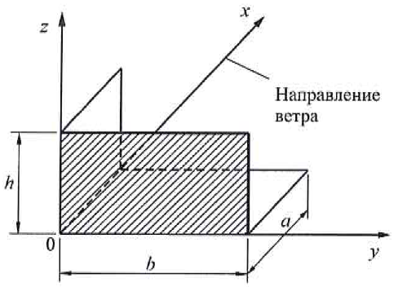
 |  |  | ν = | 0.7

Основная координатная плоскость, параллельно которой расположена расчетная поверхность |  |  | r | c | r | c
zoy |  |  | b | h
zox |  |  | 0,4а | h
xoy |  |  | b | а

h= |  | высота здания в направлении 0Z
b= |  | ширина здания в направлении 0Y
a= |  | ширна здания в направлении 0X

k1 - коэффициент, учитывающий размеры области остекления (при стеклопакете высотой более 240 см)

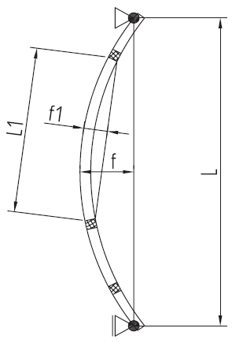
 |  |  | L1 = | 300 | см - максимальная высота стеклопакета

 |  |  | k1 = | 1.25 | при L1 | до 300 см

k2 - коэффициент, учитывающий прогиб по кромке стекла остекления
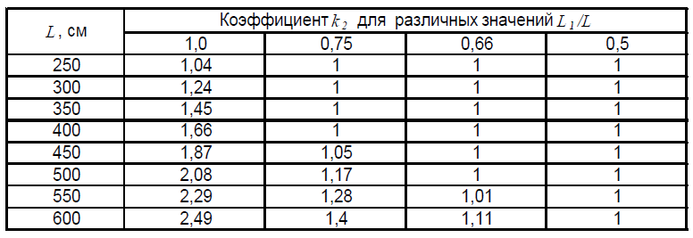

 | L1/L = | 0.577 |  | k2 = | 1

где Е - модуль упругости алюминия, принимаемый по табл.Б1 Прил. Б СП128.13330.2016
в зависимости от температуры эксплуатации.
При температуре эксплуатации от -40 до +50 модуль упругости Е = 0,7·10⁵ Н/мм² = 7,1 · 10⁵ кгс/см²

$$J_{x,\min{ }=}$$
 | 338.46 | см⁴
$$J_{x,факт =}$$
399,5 см⁴ |  | фактический момент инерции стоечного профиля |  |  |  |  |  | F50 14155-1
$$J_{x,\min{ }=}$$
$$J_{x,факт =}$$
 | 338.46 | см⁴ < |  | 399,5 см⁴ |  | Условие выполняется

1.2 Выбор вертикальной стойки по условию гибкости

Критерий расчета - обеспечение фактической гибкости стойки меньше допустимой.
За расчетную схему принимаем жестко опертую вертикальную стойку По табл. 31 СП128.13330.2016

$$λ_{факт}≤λ_{пр}$$
 |  | Условие работоспособности по данному критерию может быть
 |  | записано в виде:
$$λ_{факт}$$
 |  | где - фактическая гибкость стойки, определяемая по формуле:
$$λ_{факт}=\frac{l_{ef}}{i_{oc}}$$

$$λ_{пр}$$
 |  | - предельная гибкость стойки, которая в соответствии
 |  | с табл.33 СП128.13330.2016 равна:
 |  | 100 | - для симметрично нагруженых стоек
 |  | 70 | - для несимметрично нагруженых стоек

$$i_{x,min}=\frac{l_{ef}}{λ_{пр}}$$
Находим расчетный радиус инерции: |  |  |  |  | где

$$l_{ef}$$
$$l_{ef}=μ∙L$$
- условная длина стойки при расчете на устойчивость, принимаемая в зависимости от
выбранной схемы

где μ = 0,725 - коэффициент расчетной длины стоек, принимаемый по табл.31 СП128.133330.2016
$$l_{ef}=$$
$$i_{x,min}=$$
 | 377 | см
 | 3.77 | см
$$i_{x,факт}=$$
 | 3,83 см | фактический радиус инерции стоечного профиля |  |  |  |  |  | F50 14095-1

$$i_{x,min}=$$
$$i_{x,факт}=$$
 | 3.77 | см < |  | 3,83 см |  | Условие выполняется

1.3 Расчет на прочность (предельное сотояние первой группы)

$$σ=\frac{М}{W_{x,min}}≤R∙γ_{c}$$
Расчет напрочность элементов, изгибаемых в одной из главных плоскостей, определяем по формуле
п.7.3 СП 128.13330.2016
 |  | σ - нормальное напряжение, возникающее от изгибающей нагрузки;
$$W_{x,min}$$
 |  | M - изгибающий момент;
$γ_{с}$ = 1
 |  | - | минимальный момент сопротивления сечения элемента;
 |  | - | коэффициент условий работы (табл.6 СП128.13330.2016)
 |  | R = 120 Мпа = 1250 кгс/см² - расчетное сопротивление для сплава алюминия
$$M=\frac{1}{8}∙w∙t_{с}∙L^{2}$$
 |  | АД31Т1 на растяжение, сжатие и изгиб (табл.4 СП 128.13330.2016)

M = | 11830.56 | кгс·см

$$W_{x,min}=\frac{M}{R∙γ_{c}}$$

$W_{x,min}$ =
 | 9.46 | см³
$W_{x,факт}$ =
 | 45,56 см³ | фактический момент сопротивления стойки |  |  |  |  | F50 14155-1
$W_{x,min}$ =
$W_{x,факт}$ =
 | 9.46 | см³ < |  | 45,56 см³ |  | Условие выполняется

Вывод:
F50 14155-1 | стоечный профиль |  | удовлетворяет условиям трех расчетных случаев:
условию жесткости, условию гибкости и условию прочности при условии нахождения витража в зоне
I ветрового района | , при отметке верха витража |  |  | до 10 м

